Trabajo de campo
1.1. Materiales
Nombre | Imagen | Link de consulta o factura cotización
cable utp cat 6 |  | https://www.amazon.es/AISENS-A135-0660-Cable-Cat-6-r%C3%ADgido/dp/B0BW6B4C8K/ref=sr_1_2?__mk_es_ES=%C3%85M%C3%85%C5%BD%C3%95%C3%91&crid=197WQ7EBUNWRQ&dib=eyJ2IjoiMSJ9.augTJfIVozzF_aHQDfgjHK1bv5kC9fkfqQ-jnDGpgEYkz0cdIJMkPIxF5mcvig2b2Lm74E-Dc_GRBdk54dny7xEL6p6PP9zouisvZHx7nhZeq6gaQ7fWGTl_XfKW7QvVJbiOYpcubTR0K9uz1S9Ik-__A9zOwk6_Swvf1qaghWGnsuZIthTH1nYW7QbqbN0Uh6fxzob73vU2FiG6x9HmWY7A_YFlGRC9a7QHeTLGRRBhqKHDETGPAd1QJzuLrkLDydkhSw7mjOIhiqBjdzwXPO9gjPZIaX4SEcZTHmjbJ3s.fhSTl0c1fRyavZdp9O9qadRVjDWkDy6uxKtsDryd9hE&dib_tag=se&keywords=cable+utp+cat+6+100m&qid=1758257219&sprefix=cable+utp+cat+6+100m%2Caps%2C283&sr=8-2

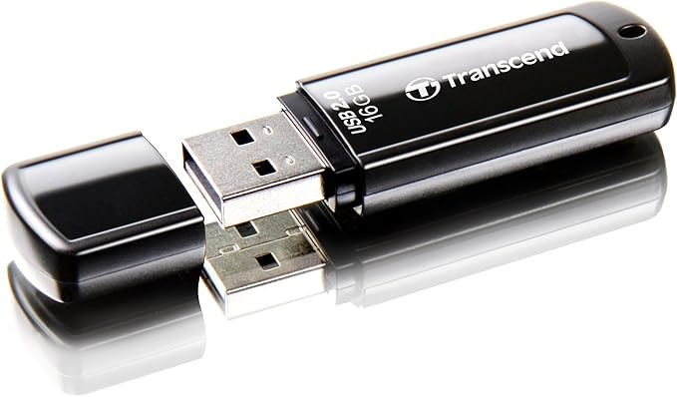
usb 16gb |  | https://www.amazon.es/Transcend-TS16GJF350-Memoria-USB-2-0/dp/B0063I1MY6/ref=sr_1_2_sspa?__mk_es_ES=%C3%85M%C3%85%C5%BD%C3%95%C3%91&crid=2PTI5RHFJEA3A&dib=eyJ2IjoiMSJ9.PIPAR4I__HuIK6GgBFtMEcmR1hF2k2Rgb-dKvALjyDlH2b1_mR1uu-fBf7hv1cNmKabJGMuai0qMI9eAbJ6Ze2JVpb-iB7LEJvDqp74o2P2At0b6jjsTWrDTloXrDJDpr0f9A2Bgk33kGnYoX8ezF1ZyMtp-mFOfAmiukBs9AVytv3b7viqPxfDkw_itr_Pj9okvuKN1NV1aVpafEB9gTWvVEMMqTkADJhQCG8tuFQbPPo7nCVdJ8n-jUPguq8wGk1fhewUqecmeGp5XdMhR4DZdS7BjUm50QB73KNvu5Qw.uAAqaw2RUd30hoZ1yTSz6q9o30TRXrYg-xtwhYe56lA&dib_tag=se&keywords=usb%2B16gb&qid=1758257862&sprefix=usb%2B16gb%2Caps%2C244&sr=8-2-spons&sp_csd=d2lkZ2V0TmFtZT1zcF9hdGY&th=1

